상품제안서
맥세이프 카드지갑 | 상품코드: S42428

 |  |  |  |  |  |  | 02-713-8555 | www.synergygift.co.kr
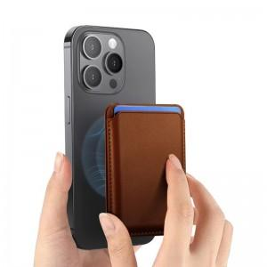

【상세/제작정보】 | 강한 자력의 N52 자석을 사용한 맥세이프 카드지갑

【인쇄/포장옵션】 | 레이저, 불박, 풀칼라 / 포장지포장

【공급단가】 | 수량 | 100~ | 300~ | 1,000~ | 3,000~ | 10,000~
*VAT별도 | 단가 | 2,990원 | 2,860원 | 2,720원 | 2,670원 | 2,580원

【상품 URL】 | https://www.synergygift.co.kr:443/src/goods_detail.php?gdno=42428

